P2002 HEJB
NE MODIFIEZ QUE LES CASES SURLIGNEES EN JAUNE
Air Intervention FR MF 179 | RAPPORT DE PESEE DU |  |  | 2022-04-04
Aéronef concerné: TECNAM P2002-JF / F-HEJB/ N°113
Masse maxi 600 kg
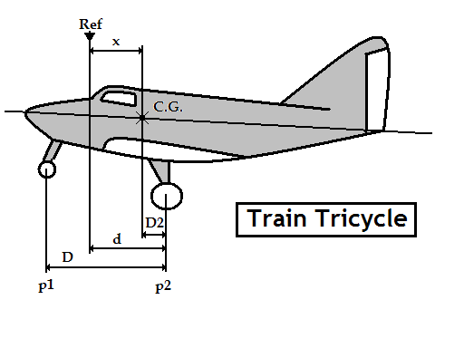 |  | Mise à niveau: | Longeron sup de fuselage
 |  | Référence: | Bord d'attaque de l'aile
 |  | d = | 1.893
 |  | D = | 1.583
 |  | Distance du C.G | Formule | Résultat
 |  | aux roues principales | D2 = [( p1 x D ) / M] | 0.194
 |  | à la référence | X = d-D2 | 1.699
CORRECTION | Masse(kg) | Moment | Masse à vide (Kg)
Masse mesurée | 368 | 625.389 | Position | Masse nette (Kg)
Carburant Principal | 0 | 0.000 | Roue Gauche | 161
Carburant Ailes | 0 | 0.000 | Roue Droite | 162
Carburant supplémentaire | 0 | 0.000 | Roue avant (P1) | 45
Masse à vide corrigée | 368 | 625.389 | Masse mesurée | 368
 | Litres | Masse (kg) | Bras de levier (m) | Moment (m.kg)
Avion vide |  | 368.000 | 1.699 | 625.389
Pilote |  | 75.000 | 1.800 | 135.000
Passager AV |  |  | 1.800
Bagages |  | 5.000 | 2.200 | 11.000
Carburant Principal | 80 | 57.600 | 1.530 | 88.128
Total départ |  | 505.600 | 1.700 | 859.517

Visa: |  | Pesée Précédente: | 2009-09-24 | 369.0Kg
(limites d'impression)
Attention : les pesées ne sont pas toujours faîtes dans les mêmes conditions
Ici l'avion "vide" ne contient que ses instruments et son huile, pas d'essence.

Pour éviter la destruction intempestive des formules, cette feuille est "protégée"
Pour supprimer cette protection faire : "Outils", "Protection", "Ôter la protection de la feuille"

 | Zone de travail ; ne pas toucher
 | zones à saisir
 |  | Bras de levier | Masse
 | Avion type | TECNAM P2002-JF
 | Avion immat | F-HEJB
 | Date pesée | 2022-04-04
 | N° série | 113
 | Niveau | Longeron sup de fuselage
 | Réf | Bord d'attaque de l'aile
 | d | 1.893
 | D | 1.583
 | Roue G | 161
 | Roue D | 162
 | Roue AV | 45
Pesée | Ex Pesée | 2009-09-24 | 369.000 kg
 | AV bas | 1.693 | 368.000 kg
 | AV haut | 1.693 | 600.000 kg
 | MOYEN | 1.743 | 600.000 kg
 | AR haut | 1.768 | 600.000 kg
 | AR bas | 1.768 | 368.000 kg
 | Calcul | 1.700 | 506 kg
 | Poids max |  | 600 kg
 | Pilote | 1.800
 | Passagers AV | 1.800
 | Bagages | 2.200
 | Ess Principal | 1.530
 | Ess Arr
 | Ess Supp

